转义字符
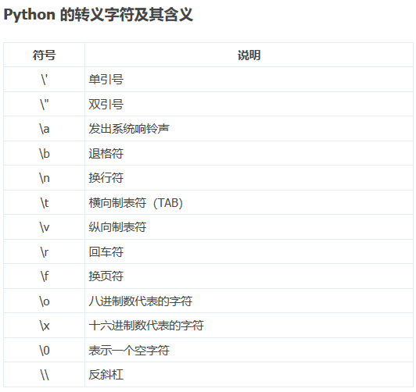
返回目录

字符串格式化
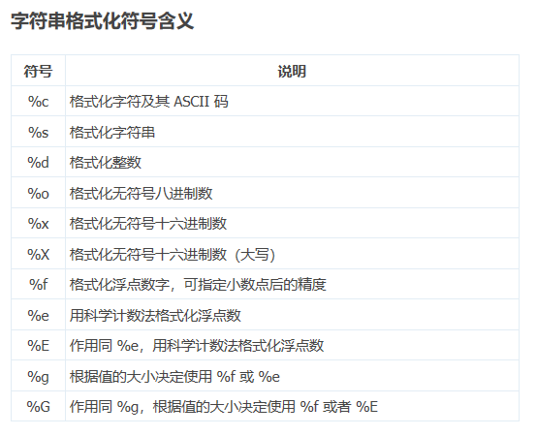
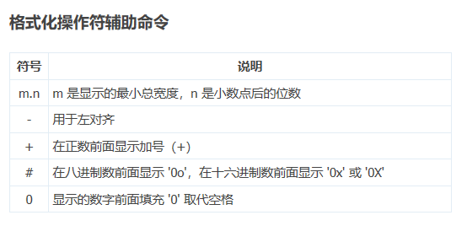
返回目录

文件&文件夹
函数 | 语法 | 功能 | 用法 | 备注 | 返回目录
open | open(文件名，访问模式） | 打开一个存在的文件或创建一个新文件 | f = open('test.txt','w') 存入变量f | r只读，w写入，a追加
write | 变量名.write() | 写入
read | 变量名.read(num) | 读取 | num表示要从文件夹中读取的数据长度（单位字节） | 如果没有传入num,那么就表示读取文件中所有数据
readlines | 变量名.readlines() | 按照行的方式把整个文件中的内容进行一次性读取 | 返回一个列表，其中每一行的数据为一个元素
readline | 变量名.readline() | 一次性读取一行内容 | 第1次调用读第一行，第2次调用读第二行…以此类推
close | 变量名.close() | 关闭文件
seek | 变量名.seek(偏移量，起始位置) | 用来移动文件指针 |  | 起始位置：0文件开头，1当前位置，2文件结尾
rename | os.rename(要修改的路径，修改后的路径） | 重命名文件或文件夹 | 使用前先导入os模块
remove | os.remove(要删除的文件) | 删除文件 | 用于删除指定路径的文件。如果指定的路径是一个目录，将抛出OSError。
mkdir | os.mkdir(文件夹名） | 创建文件夹
rmdir | os.rmdir(文件夹名） | 删除文件夹
getcwd | os.getcwd() | 返回当前文件所在目录路径 | print(os.getcwd()) 指的是您当前的Py文件在哪个目录下，返回路径
chdir | os.chdir(目录) | 改变默认目录，改变目录路径 | 1、切换目录到aa 2.在aa目录里创建bb目录 | os.chdir('aa') os.mkdir('bb')
listdir | os.listdir(目录) | 获取某个文件夹下所有文件或文件夹，返回一个列表 | print(os.listdir()) 或 print(os.listdir(‘aa’))

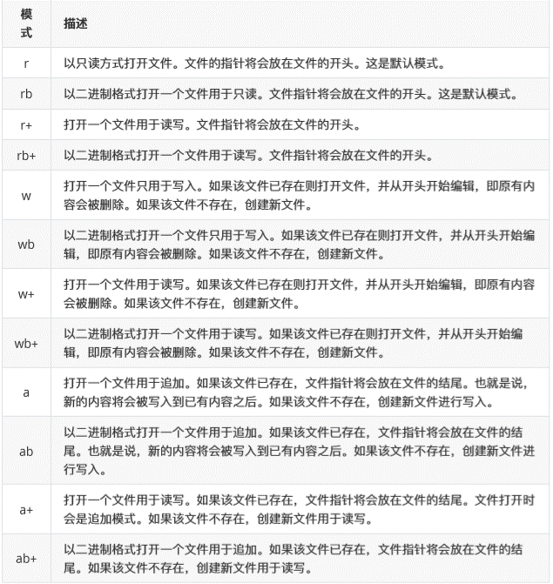
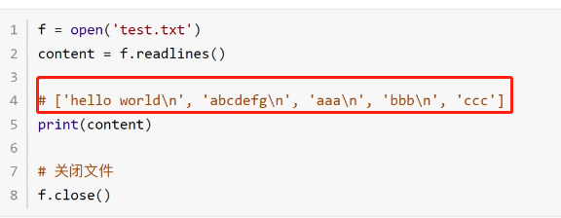

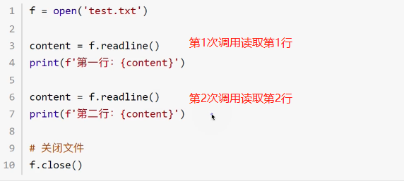

带b的都是二进制，带+都是可读可写
只要文件不存在，带r的都报错，带w都新建一个文件
文件指针就相当于光标的位置，带r的文件指针都在开头，带w的文件指针也在开头，但是a的文件指针在结尾因为是追加

公共函数
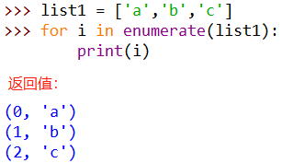
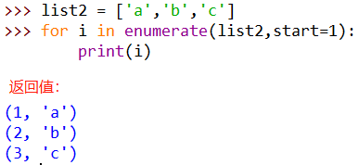
序号 | 功能 | 函数 | 语法 | 返回 | 说明 | 返回目录
01 | 合并 | + |  |  | 支持：字符串，列表，元组
02 | 复制 | * |  |  | 支持：字符串，列表，元组
03 | 元素是否存在 | in |  | True或False | 支持：字符串，列表，元组，字典
04 | 元素是否不存在 | not in |  | True或False | 支持：字符串，列表，元组，字典
05 | 计算容器中元素的个数 | len |  | 数字 | 支持：字符串，列表，元组，字典
06 | 删除 | del或del() |  |  | 支持：字符串，列表，元组，字典
07 | 返回容器中元素最大值 | max |  |  | 支持：字符串，列表，元组，字典
08 | 返回容器中元素最小值 | min |  |  | 支持：字符串，列表，元组，字典
09 | 生成起始到结束的数字 | range | range([起始，]结束[，步长=1]) |  | 专为for循环使用,注意不包含结束位
10 | 函数用于将一个可遍历的数据对象（如列表、元组或字符串）组合为一个索引序列，同时列出数据和数据下标 | enumerate | enumerate（可遍历对象，start =0) | 元组 | 一般配合for循环使用
11 | 将序列转换成元组 | tuple | tuple(序列名)
12 | 将序列转成列表 | list | list(序列名）
13 | 将某个序列转换成集合 | set | set(序列名）
14
15

 | 返回结果是元组，元组第一个数据是原迭代对象的数据对应的下标，第二个数据是原迭代对象的数据

递归lambda
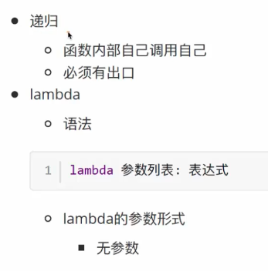
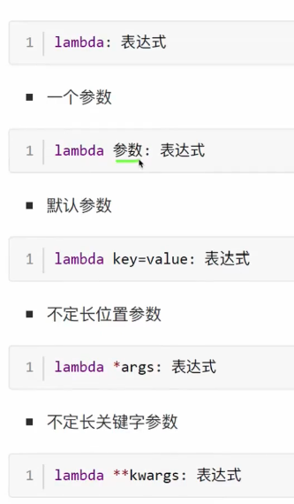
返回目录

高阶函数
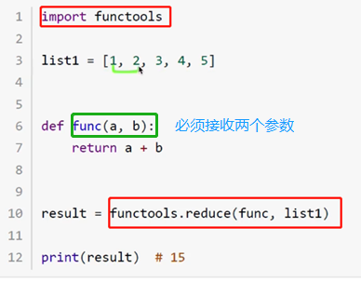
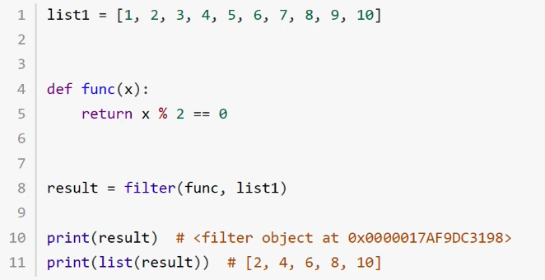
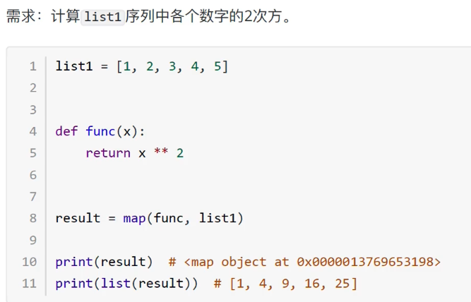
序号 | 功能 | 函数 | 语法 | 返回 | 说明 | 返回目录
01 | 把函数的功能作用于列表序列当中的每一个元素 | map | map(函数名，列表序列) | 返回的是内存地址 | 需要用list()转换
02 | 功能函数计算的结果和序列的下一个数据累计计算 | reduce | reduce(函数名，列表序列) | 返回结果 | 要想使用，必需导入functools模块
03 | 过滤序列，过滤掉不符合条件的元素 | filter | filter(函数名，列表序列) | 返回的是内存地址 | 需要用list()转换

